1.1
voltar à página inicial |  |  |  | 1 - CLAREZA DO CONTEÚDO
 | S | N | NA
 | x |  |  | 1.1 O sítio Web apresenta um resumo breve do seu propósito, visível sem se fazer scroll
 |  |  |  | Num primeiro vislumbre do sítio Web deve ser visível uma breve definição do seu propósito que dê a indicação ao utilizador de que sítio Web se trata e quais são as tarefas que se podem levar a efeito.

 | Listagem de evidências
 |  |  |  |  | Notas:
 |  |  |  |  | Evidências retiradas do site: https://www.cm-pontadosol.pt/
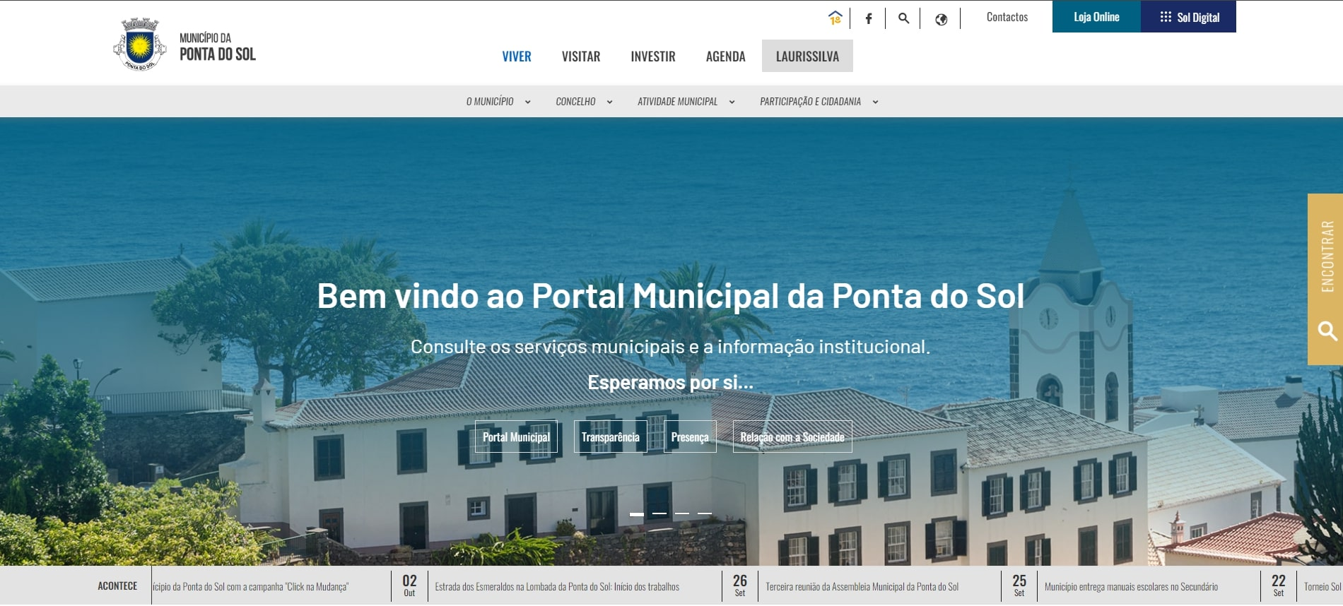

 | Notas de preenchimento:
 | - Coloque aqui imagens, printscreens ilustrativos, coloque sempre o endereço das páginas de onde retirar as imagens com exemplos ilustrativos.
 | - As imagens e as notas não estão limitadas aos campos a amarelo.
 | - Nas restantes folhas internas, estas instruções já não existem mas aplicam-se igualmente.

 | ANTES DE COMEÇAR APAGUE ESTE TEXTO. APAGUE TAMBÉM A IMAGEM COLOCADA NA ZONA AMARELA.

 | PODE INCLUSIVAMENTE RETIRAR O FUNDO AMARELO.

1.3
voltar à página inicial |  |  |  | 1 - CLAREZA DO CONTEÚDO
 | S | N | NA
 |  | x |  | 1.3 Cada bloco de conteúdo contém a sua data de atualização
 |  |  |  | Cada bloco de conteúdo isolado ou conjunto de blocos de conteúdo relacionado deverá ter a data da sua atualização associada, expressa num tamanho de letra 2 pontos abaixo ao do corpo do texto, com contraste mais reduzido mas nunca inferior a 4,5:1.

 | Listagem de evidências
 |  |  |  |  | Notas:
 |  |  |  |  | Evidências retiradas do site: https://www.cm-pontadosol.pt/viver/atividade-municipal/educacao
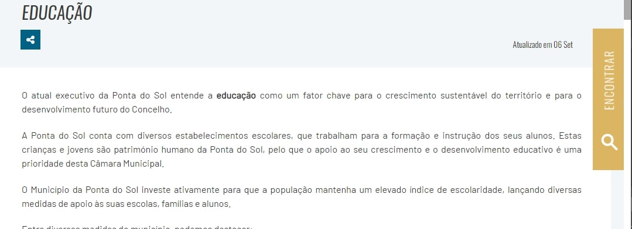

1.4
voltar à página inicial |  |  |  | 1 - CLAREZA DO CONTEÚDO
 | S | N | NA
 | x |  |  | 1.4 A informação sobre a entidade responsável pelo conteúdo está em todas as páginas
 |  |  |  | A identificação da entidade responsável pelos conteúdos produzidos, incluindo uma hiperligação para a página de contactos deverá constar do rodapé de todas as páginas.

 | Listagem de evidências
 |  |  |  |  | Notas:
 |  |  |  |  | Evidências retiradas do site: https://www.cm-pontadosol.pt/
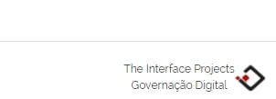

3.1
voltar à página inicial |  |  |  | 3 - ESTRUTURA DA NAVEGAÇÃO
 | S | N | NA
 | x |  |  | 3.1 Nenhum nível de navegação tem mais de 9 opções
 |  |  |  | A navegação principal deve ser equilibrada, nem com demasiadas opções de topo sem opções secundárias, nem com poucas opções de topo e muitas opções secundarias. Nenhum nível de navegação deve ter mais de 9 opções.

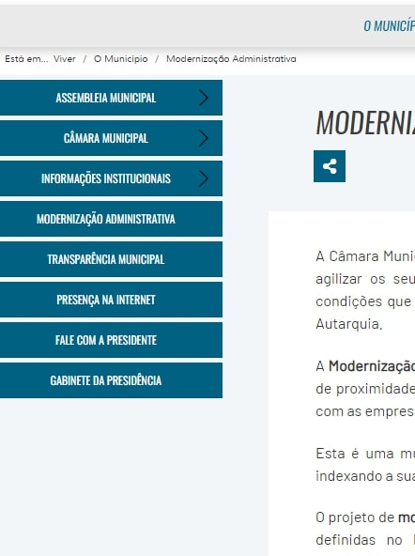
 | Listagem de evidências
 |  |  |  |  | Notas:
 |  |  |  |  | Evidências retiradas do site: https://www.cm-pontadosol.pt/viver/camara/modernizacao-administrativa

3.2
voltar à página inicial |  |  |  | 3 - ESTRUTURA DA NAVEGAÇÃO
 | S | N | NA
 | x |  |  | 3.2 A navegação principal está sempre visível e sempre no mesmo local
 |  |  |  | As opções de primeiro nível da navegação principal estão sempre visíveis e encontram-se sempre no mesmo local em todas as páginas. A posição atual do utilizador na estrutura de navegação deve ser evidenciada.

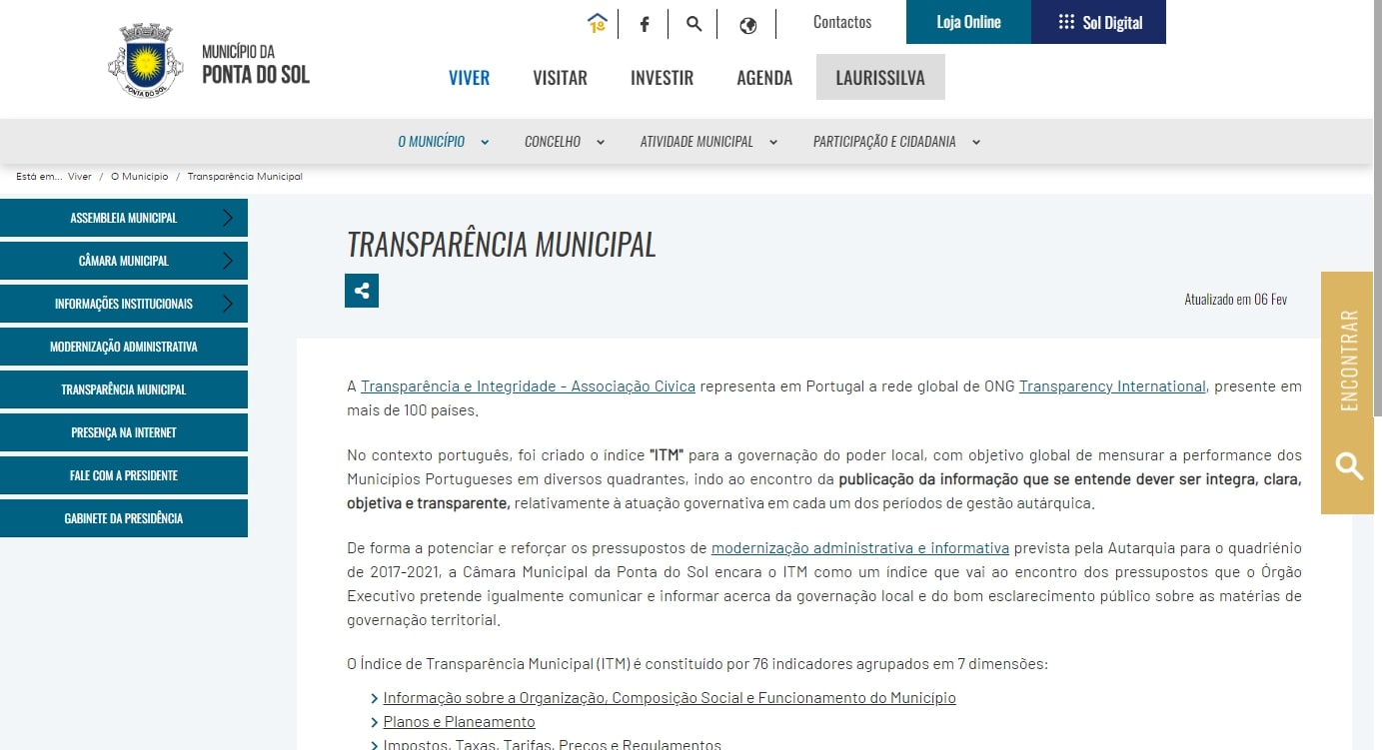
 | Listagem de evidências
 |  |  |  |  | Notas:
 |  |  |  |  | Evidências retiradas do site: https://www.cm-pontadosol.pt/viver/camara/transparencia-municipal

3.3
voltar à página inicial |  |  |  | 3 - ESTRUTURA DA NAVEGAÇÃO
 | S | N | NA
 | x |  |  | 3.3 As hiperligações de texto não devem ser diferenciadas apenas com base na cor
 |  |  |  | As hiperligações de texto devem apresentar um contraste mínimo de 4,5:1 com a envolvente e uma representação visual complementar à cor - idealmente as hiperligações devem apresentar-se sublinhadas. As hiperligações em texto devem apresentar-se da mesma forma em todo o sítio Web.

 | Listagem de evidências
 |  |  |  |  | Notas:
 |  |  |  |  | Evidências retiradas do site: https://www.cm-pontadosol.pt/viver/camara/transparencia-municipal
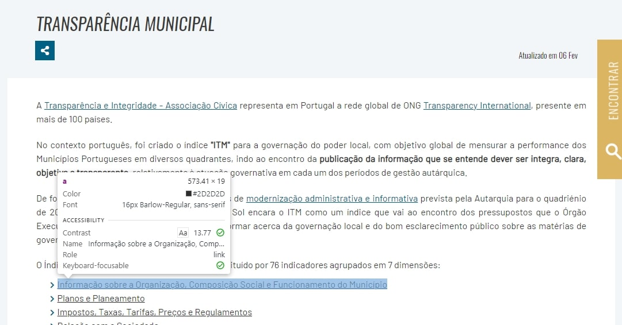

4.2
voltar à página inicial |  |  |  | 4 - ESTRUTURA DA INFORMAÇÃO
 | S | N | NA
 | x |  |  | 4.2 O layout do sítio Web é adaptável a plataformas móveis sem necessidade de efetuar varrimento horizontal
 |  |  |  | O layout do sítio Web deve ser adaptável aos tamanhos mais comuns de visualização, adaptando-se a várias larguras de ecrã sem que surjam barras de varrimento horizontais.

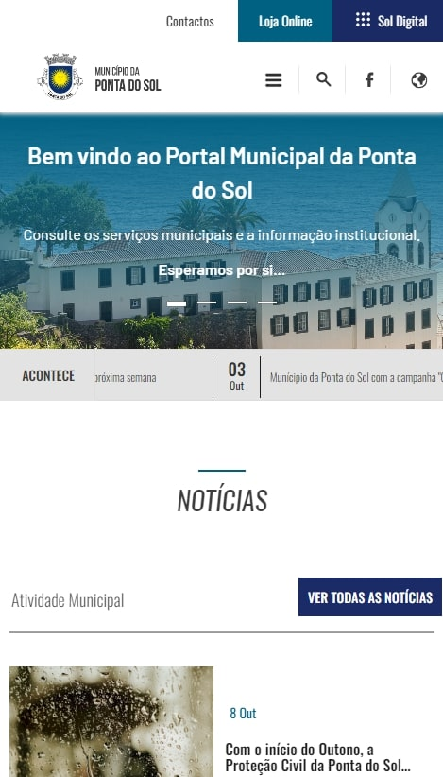
 | Listagem de evidências
 |  |  |  |  | Notas:
 |  |  |  |  | O site encontra-se responsive, adaptando-se a diferentes ecrãs, exemplo: https://www.cm-pontadosol.pt/

5.1
voltar à página inicial |  |  |  | 5 - ELEMENTOS INTERATIVOS
 | S | N | NA
 | x |  |  | 5.1 Não existem elementos interativos acionados apenas com a passagem do rato (hover)
 |  |  |  | Não devem existir elementos de interação, como hiperligações ou botões, que aparecem apenas quando se passa por cima com um dispositivo apontador. Este método de interação não está disponível em aparelhos com interação por toque.

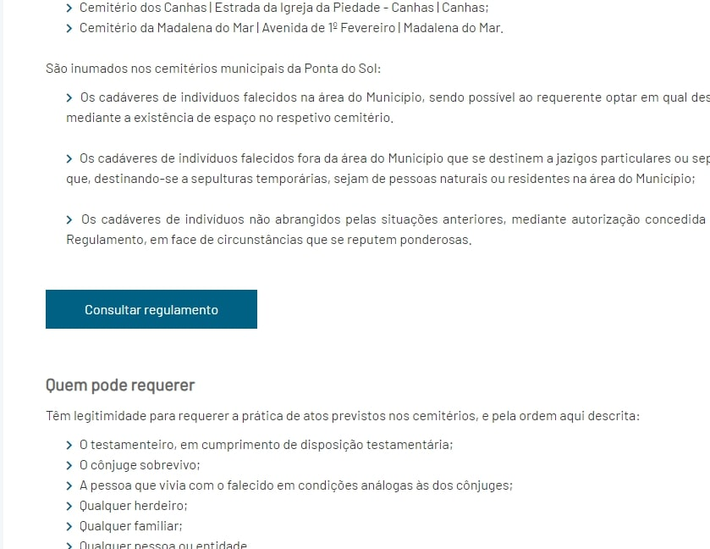
 | Listagem de evidências
 |  |  |  |  | Notas:
 |  |  |  |  | Evidências retiradas do site: https://www.cm-pontadosol.pt/viver/concelho/cemiterios

5.4
voltar à página inicial |  |  |  | 5 - ELEMENTOS INTERATIVOS
 | S | N | NA
 | x |  |  | 5.4 Elementos gráficos interativos têm de aparentar ser clicáveis
 |  |  |  | Os elementos gráficos clicáveis devem ser percecionáveis como tal, através da forma, da cor ou do aparente volume.

 | Listagem de evidências
 |  |  |  |  | Notas:
 |  |  |  |  | Evidências retiradas do site: https://www.cm-pontadosol.pt/
